表紙
関係者外秘
PJ関係者限り

サンプルプロジェクト
システム機能設計書（画面）
プロジェクト管理システム/プロジェクト削除

 | 第１．０版

2019-06-05

2. WA1020301(プロジェクト削除確認画面)
PJ名 |  |  |  | サンプルプロジェクト |  |  |  |  |  |  |  | 成果物名 |  |  |  | システム機能設計書（画面） WA10203/プロジェクト削除 |  |  |  |  |  | 作成 | TIS |  |  | 2019-06-05
システム名 |  |  |  | サンプルシステム |  |  |  |  |  |  |  |  |  |  |  |  |  |  |  |  |  | 変更
サブシステム名 |  |  |  | プロジェクト管理システム

 | 2. WA1020301(プロジェクト削除確認画面)
 |  | 2.1. 画面レイアウト
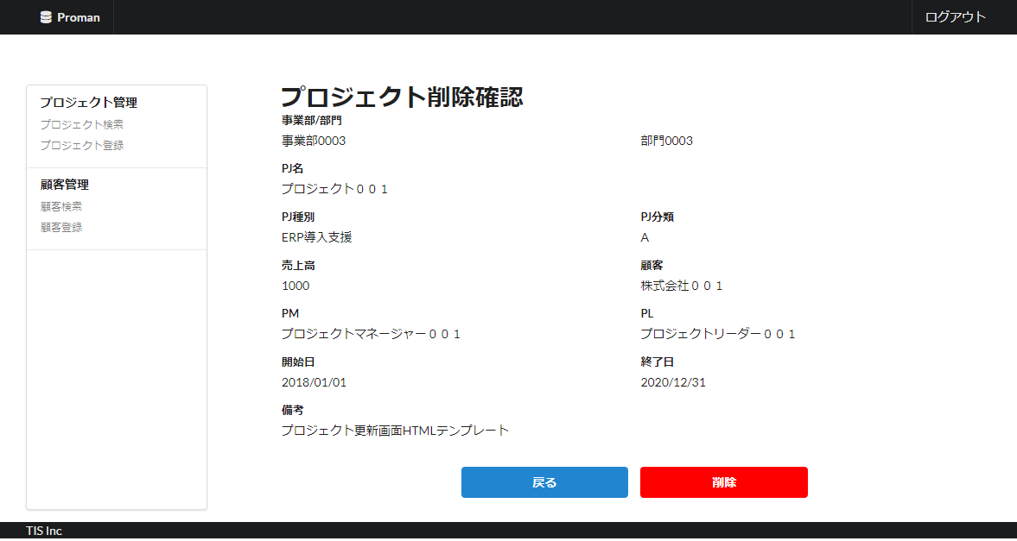

領域名：プロジェクト情報確認

 |  | 2.2. 一覧表示

 |  |  | No. | 領域名 |  |  |  |  |  |  | ページング有無 |  |  | ソート条件 |  |  |  |  | 備考
 |  |  | 1 | ‐ |  |  |  |  |  |  | ‐ |  |  | ‐ |  |  |  |  | -

 |  | 2.2. 画面項目定義

 |  |  | No. | 表示情報 |  |  |  |  |  |  |  |  |  |  |  |  |  |  |  |  |  |  |  | ドメイン名 |  |  | 【内部設計情報】 画面項目名（物理）
 |  |  |  | 画面項目名 |  |  |  | 画面項目種別 |  | 情報取得元 |  |  |  |  |  |  |  | 編集仕様 |  |  | 初期値 |  | 必須
 |  |  |  |  |  |  |  |  |  |  |  |  |  |  |  |  |  |  |  |  |  |  |  |  |  |  |  | 画面項目名 （物理）
 |  |  | 領域名：プロジェクト情報確認 |  |  |  |  |  |  |  |  |  |  |  |  |  |  |  |  |  |  |  |  |  |  |  |  | -
 |  |  | 1 | 事業部 |  |  |  | label |  | - |  |  |  |  |  |  |  | - |  |  | - |  | ○ | 組織ID |  |  |  | organization_id
 |  |  | 2 | 部門 |  |  |  | label |  | - |  |  |  |  |  |  |  | - |  |  | - |  | ○ | 組織ID |  |  |  | organization_id
 |  |  | 3 | PJ名 |  |  |  | label |  | - |  |  |  |  |  |  |  | - |  |  | - |  | ○ | プロジェクト名 |  |  |  | project_name
 |  |  | 4 | PJ種別 |  |  |  | label |  | - |  |  |  |  |  |  |  |  |  |  | - |  | ○ | プロジェクト種別 |  |  |  | project_type
 |  |  | 5 | PJ分類 |  |  |  | label |  | - |  |  |  |  |  |  |  |  |  |  | - |  | ○ | プロジェクト分類 |  |  |  | project_class
 |  |  | 6 | 売上高 |  |  |  | label |  | - |  |  |  |  |  |  |  | - |  |  | - |  | - | 売上高 |  |  |  | sales
 |  |  | 7 | 顧客 |  |  |  | label |  | - |  |  |  |  |  |  |  | - |  |  | - |  | ○ | 顧客ID |  |  |  | client_id
 |  |  | 8 | PM |  |  |  | label |  | - |  |  |  |  |  |  |  | - |  |  | - |  | ○ | ユーザ氏名（漢字） |  |  |  | project_manager
 |  |  | 9 | PL |  |  |  | label |  | - |  |  |  |  |  |  |  | - |  |  | - |  | ○ | ユーザ氏名（漢字） |  |  |  | project_leader
 |  |  | 10 | プロジェクト開始日付 |  |  |  | label |  | - |  |  |  |  |  |  |  | - |  |  | - |  | ○ | 日付 |  |  |  | project_start_date
 |  |  | 11 | プロジェクト終了日付 |  |  |  | label |  | - |  |  |  |  |  |  |  | - |  |  | - |  | ○ | 日付 |  |  |  | project_end_date
 |  |  | 12 | 備考 |  |  |  | label |  | - |  |  |  |  |  |  |  | - |  |  | - |  | - | 備考 |  |  |  | note

 |  | 2.4. 入出力一覧

 |  |  | No. | 入出力名 |  |  |  |  | 種別 |  |  | I/O | DBアクセス種別 |  |  |  |  |  | 備考
 |  |  |  |  |  |  |  |  |  |  |  |  | C | R | U | D | ﾛｯｸ対象
 |  |  | 1 | プロジェクト |  |  |  |  | テーブル |  |  | O | - | ○ | - | - | - |  | 存在バリエーション
 |  |  | 2 | プロジェクト |  |  |  |  | テーブル |  |  | O | - | - | - | ○ | - |  | -
 |  |  | 3 | プロジェクト担当者 |  |  |  |  | テーブル |  |  | O | - | - | - | ○ | - |  | -

 |  | 2.5. 画面イベント一覧

 |  |  | No. | 画面イベント名 |  |  |  |  | 発生タイミング |  |  |  |  |  | 画面イベント概要 |  |  |  |  |  | 正常時遷移先画面 |  |  |  | サーバ通信有無
 |  |  | 1 | 初期表示 |  |  |  |  | ‐ |  |  |  |  |  | プロジェクト登録画面を表示する。 |  |  |  |  |  | - |  |  |  | あり(同期)
 |  |  | 2 | 削除 |  |  |  |  | 「削除」ボタン押下 |  |  |  |  |  | 表示内容のバリデーション処理を行い、データベースに削除する。 |  |  |  |  |  | プロジェクト削除完了 |  |  |  | あり(同期)
 |  |  | 3 | 戻る |  |  |  |  | 「戻る」ボタン押下 |  |  |  |  |  | 当画面に表示していた内容をプロジェクト更新画面に表示する。 |  |  |  |  |  | プロジェクト詳細 |  |  |  | あり(同期)

 |  | 2.6. 画面イベント詳細
 |  |  | 2.6.1.初期表示イベント
 |  |  |  | (1) バリデーション処理

 |  |  |  |  | なし。

 |  |  |  | (2) DBアクセス（詳細検索処理）
 |  |  |  |  | (a) プロジェクト検索条件

 |  |  |  |  |  | 取得テーブル名 |  |  |  |  |  |  |  | 取得カラム名
 |  |  |  |  |  | プロジェクト |  |  |  |  |  |  |  | プロジェクト名
 |  |  |  |  |  |  |  |  |  |  |  |  |  | 組織ID
 |  |  |  |  |  |  |  |  |  |  |  |  |  | プロジェクト分類
 |  |  |  |  |  |  |  |  |  |  |  |  |  | プロジェクト種別
 |  |  |  |  |  |  |  |  |  |  |  |  |  | プロジェクトマネージャー
 |  |  |  |  |  |  |  |  |  |  |  |  |  | プロジェクトリーダー
 |  |  |  |  |  |  |  |  |  |  |  |  |  | 売上高
 |  |  |  |  |  |  |  |  |  |  |  |  |  | 顧客名
 |  |  |  |  |  |  |  |  |  |  |  |  |  | プロジェクト開始日付
 |  |  |  |  |  |  |  |  |  |  |  |  |  | プロジェクト終了日付
 |  |  |  |  |  |  |  |  |  |  |  |  |  | 備考
 |  |  |  |  |  | 組織（A） |  |  |  |  |  |  |  | 組織ID
 |  |  |  |  |  |  |  |  |  |  |  |  |  | 組織名
 |  |  |  |  |  |  |  |  |  |  |  |  |  | 上位組織ID
 |  |  |  |  |  | 組織（B） |  |  |  |  |  |  |  | 組織ID
 |  |  |  |  |  |  |  |  |  |  |  |  |  | 組織名
 |  |  |  |  |  | 結合条件

 |  |  |  |  |  |  |  | プロジェクト.組織ID |  |  |  | ＝ |  | 組織（A）.組織ID
 |  |  |  |  |  |  | AND | 組織（A）.上位組織ID |  |  |  | ＝ |  | 組織（B）.組織ID

 |  |  |  |  |  | 検索条件

 |  |  |  |  |  |  |  | プロジェクト.ID |  |  |  | ＝ |  | %プロジェクトID（前画面から）%

 |  |  |  | (3) 表示処理

 |  |  |  |  | (a)「(2) 検索処理」の検索結果がない場合

 |  |  |  |  |  | 汎用エラー画面へ遷移し、検索結果なしエラーメッセージ(errors.nothing)を表示する。

 |  |  |  |  | (b)「(2) 検索処理」の検索結果がある場合
 |  |  |  |  |  | 検索結果を本画面に表示する。

 |  |  | 2.6.2. 削除イベント
 |  |  |  | (1) バリデーション処理

 |  |  |  |  | なし。

 |  |  |  | (2) DBアクセス（削除処理）

 |  |  |  |  | 表示内容をデータベースに削除する。削除仕様については下記の通り。

 |  |  |  |  | プロジェクトテーブル

 |  |  |  |  |  | No. | 出力項目名 |  |  |  | 出力情報 |  |  |  |  |  |  |  |  | 編集仕様 |  |  |  |  | 備考
 |  |  |  |  |  |  |  |  |  |  | 情報取得元 |  |  |  |  | 項目名
 |  |  |  |  |  | 1 | プロジェクトID |  |  |  | プロジェクト削除画面 |  |  |  |  | プロジェクトID |  |  |  | ‐

 |  |  |  |  | プロジェクト担当者テーブル

 |  |  |  |  |  | No. | 出力項目名 |  |  |  | 出力情報 |  |  |  |  |  |  |  |  | 編集仕様 |  |  |  |  | 備考
 |  |  |  |  |  |  |  |  |  |  | 情報取得元 |  |  |  |  | 項目名
 |  |  |  |  |  | 1 | プロジェクトID |  |  |  | プロジェクト削除画面 |  |  |  |  | プロジェクトID |  |  |  | ‐

 |  |  |  | (3) 表示処理

 |  |  |  |  | プロジェクト削除完了画面を表示する。画面レイアウト、表示項目については「3. プロジェクト削除完了画面」を参照して。

 |  |  | 2.6.3. 戻るイベント

 |  |  |  | (1) 表示処理

 |  |  |  |  | 当画面に表示していた内容をプロジェクト詳細画面に表示する。画面レイアウト、表示項目については
 |  |  |  |  | 「システム機能設計書(画面)_WA10204／プロジェクト検索.xlsx」のシート「3. WA1020402(プロジェクト詳細画面)」を参照。

